Nova CAPAG
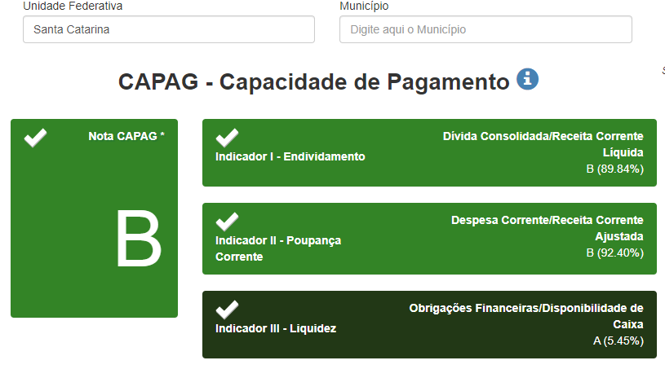
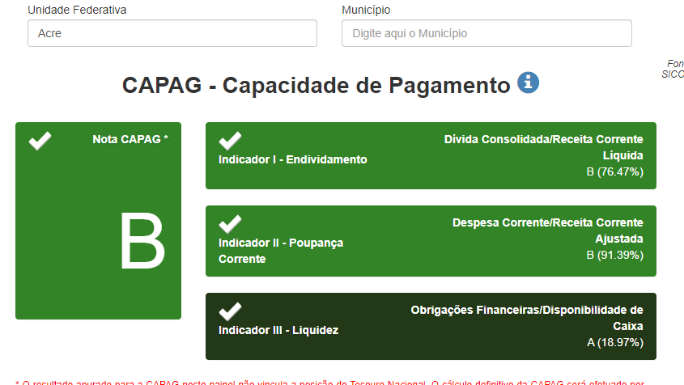
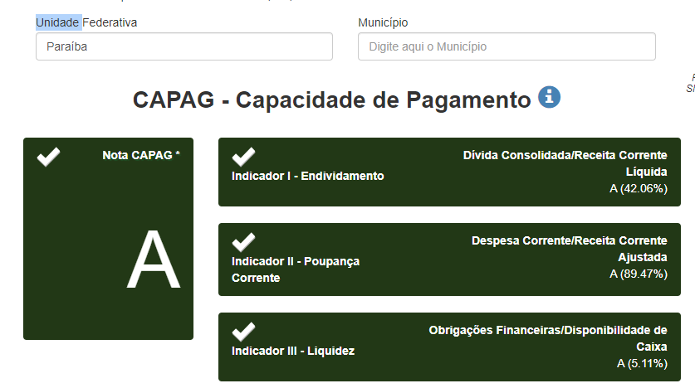
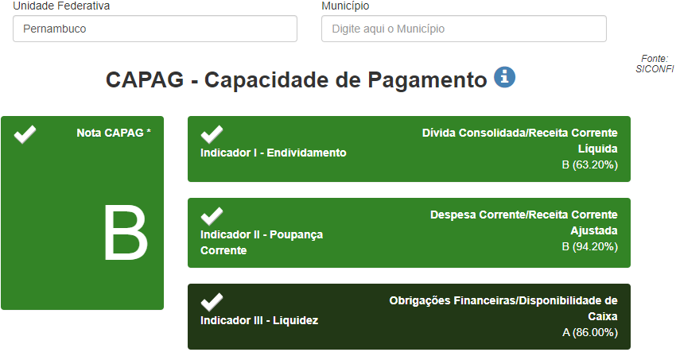
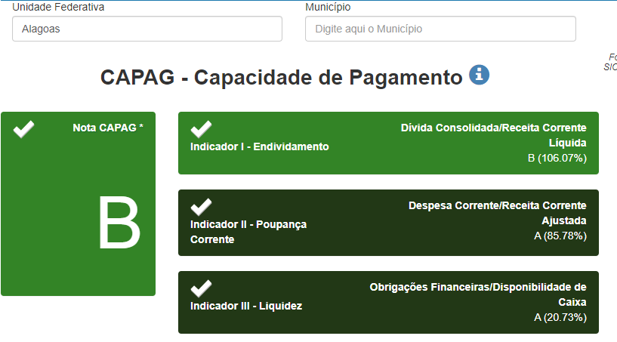
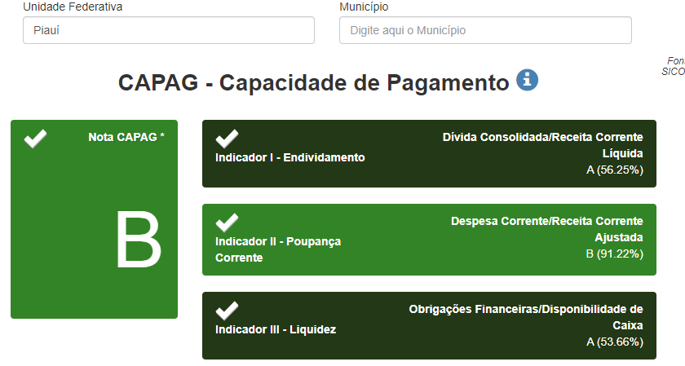
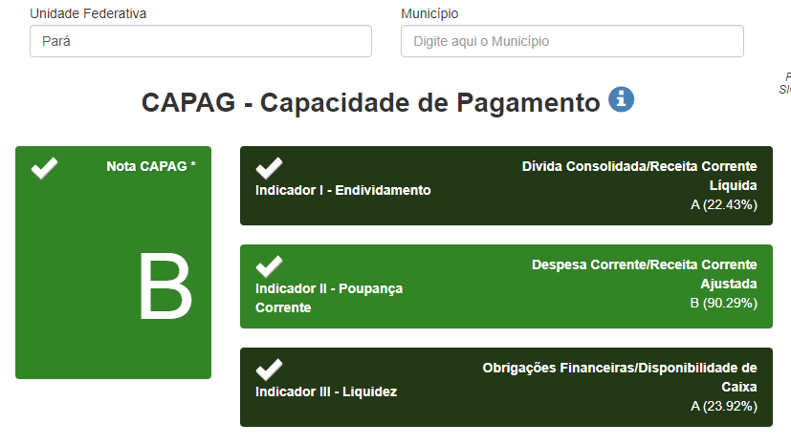
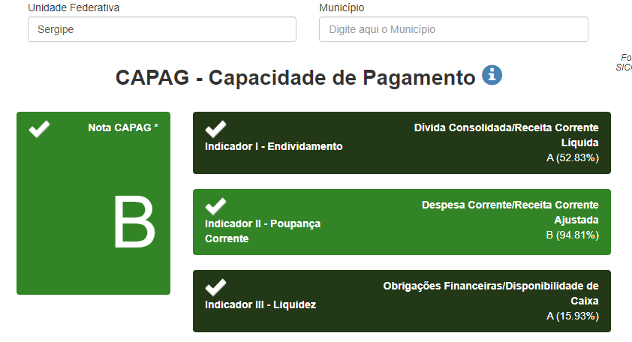
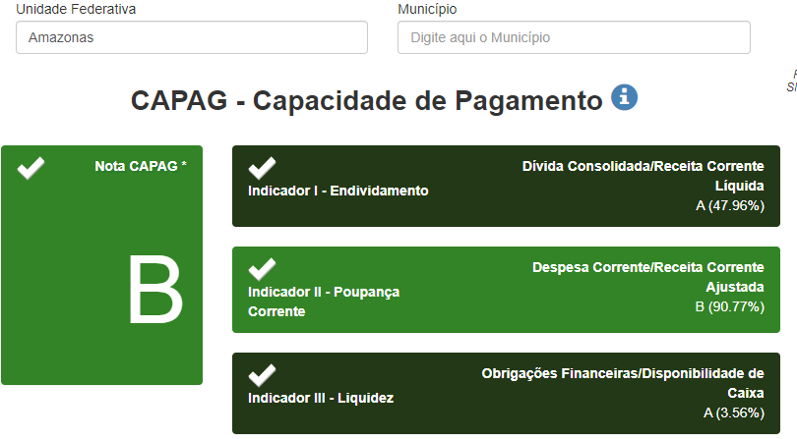
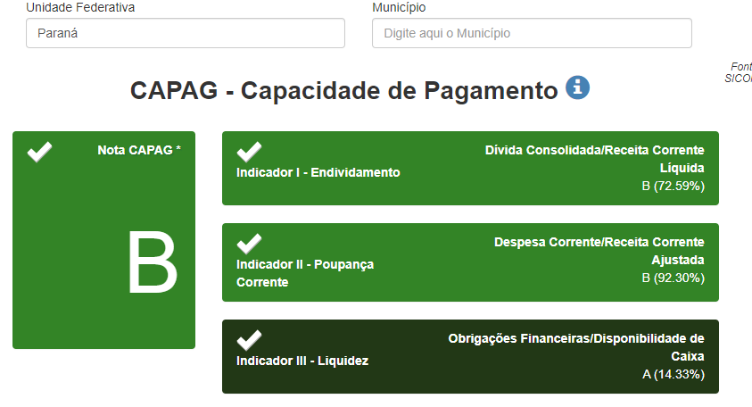
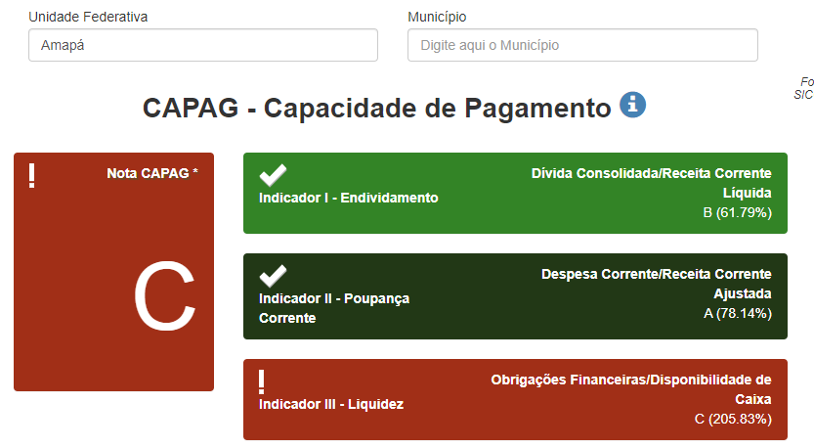
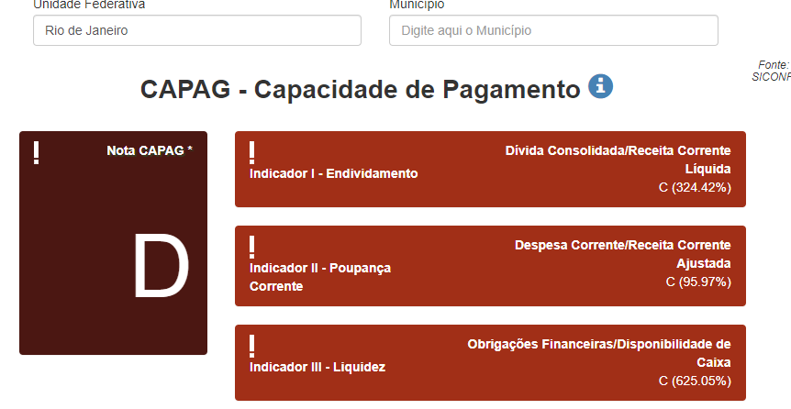
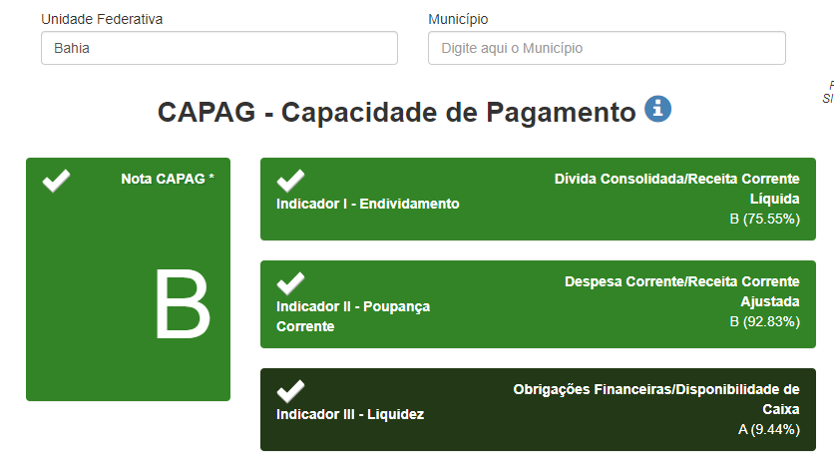
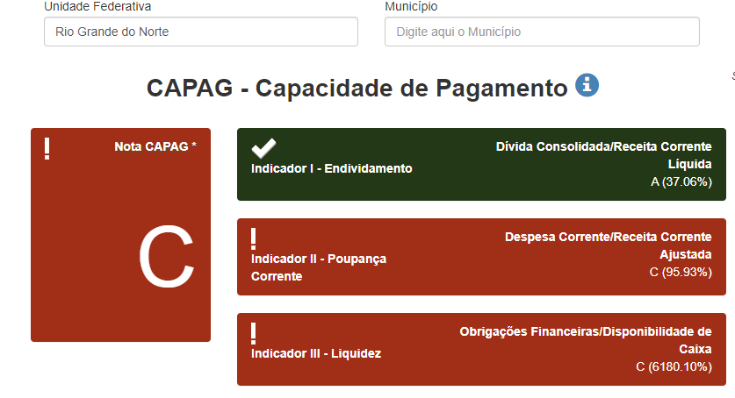
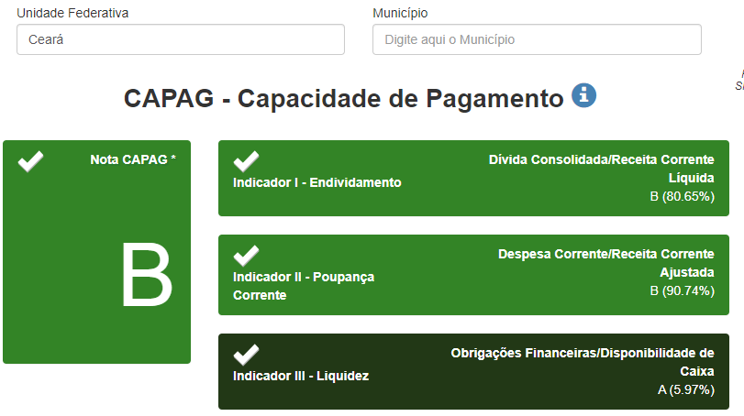
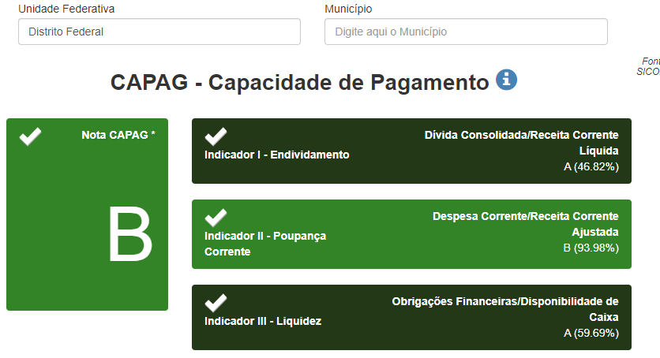
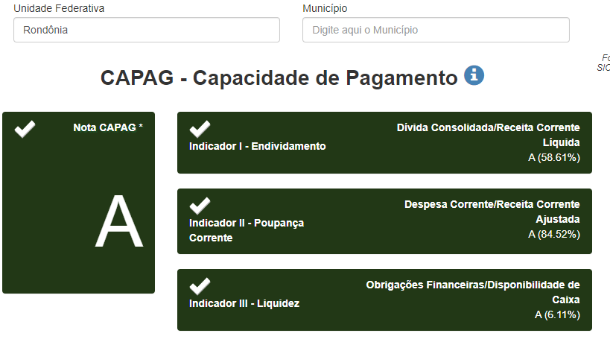
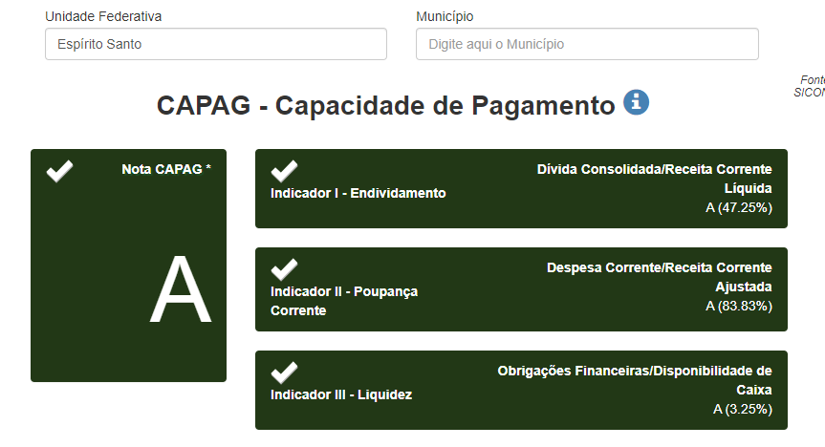
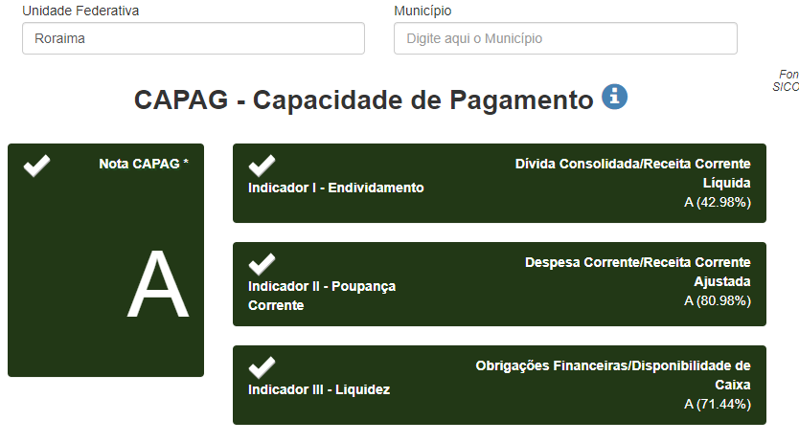
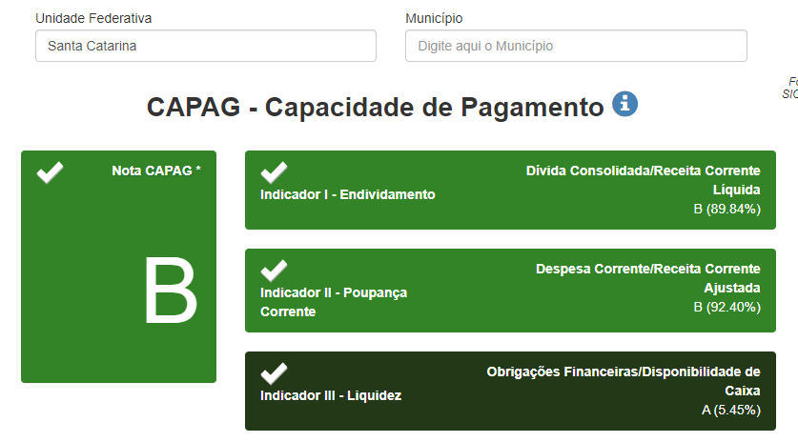
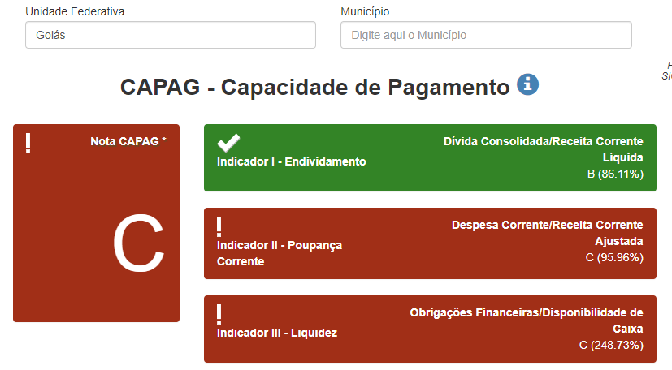
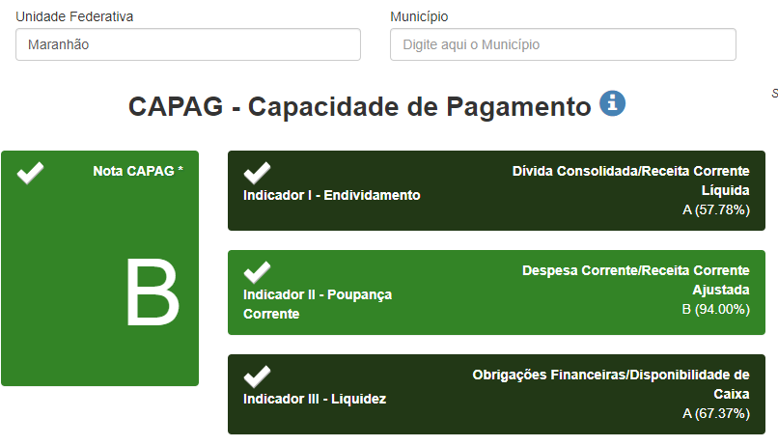
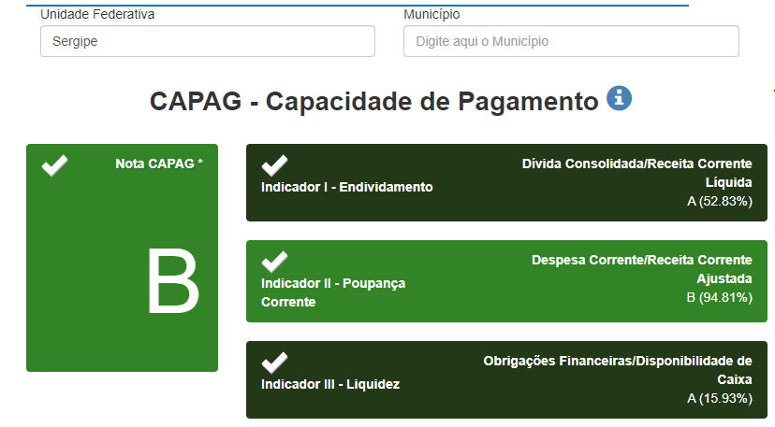
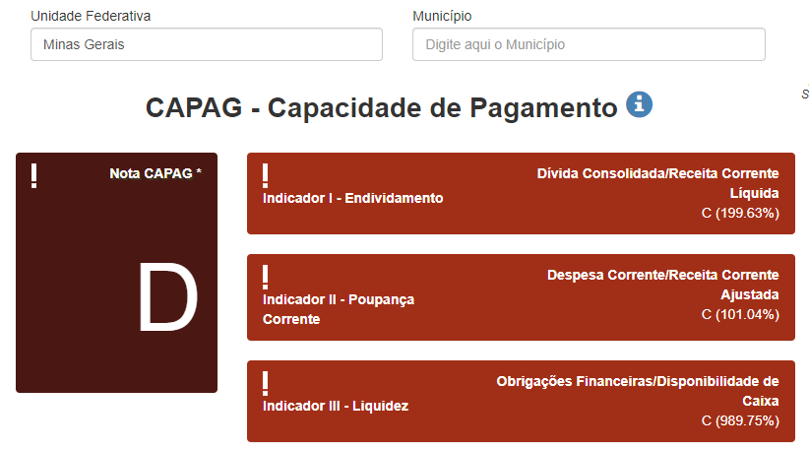
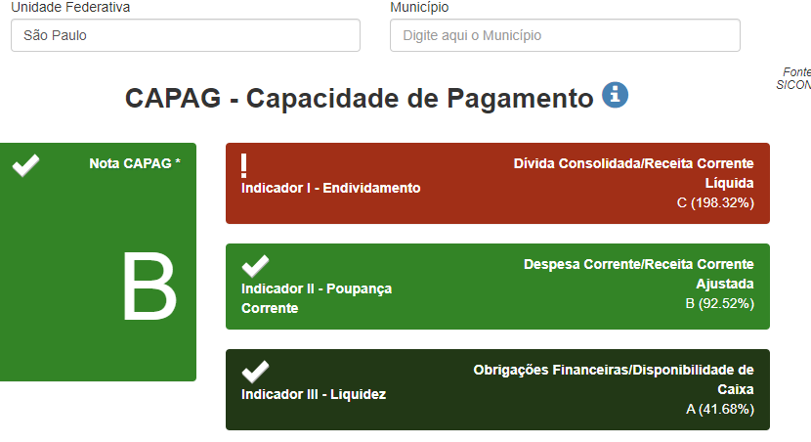
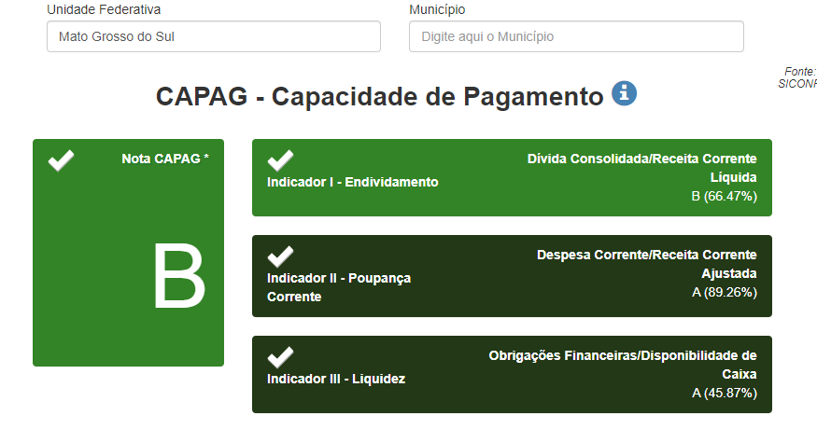
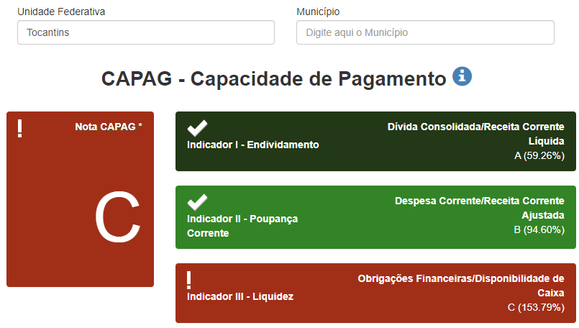
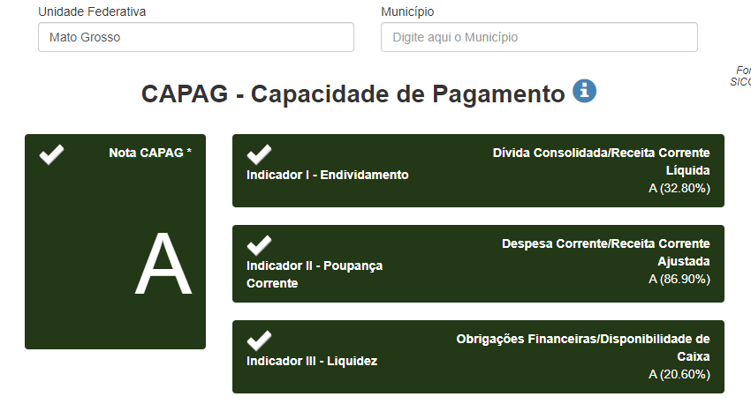
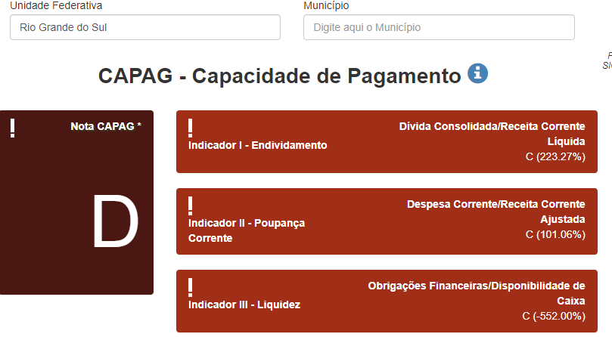
UF | CAPAG | Indicador I | Indicador II | Indicador III
AC | B | 76.47% | 91.39% | 18.97%
AL | B | 106.07% | 85.78% | 20.73%
AM | B | 47.96% | 90.77% | 3.56%
AP | C | 61.79% | 78.53% | 205.83%
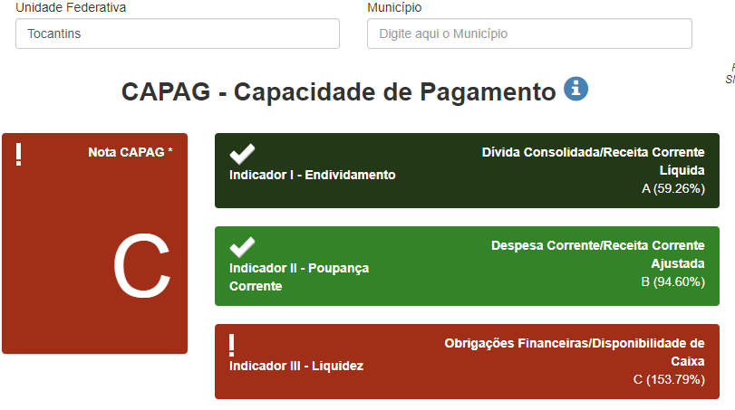
BA | B | 75.55% | 92.83% | 9.44%
CE | B | 80.65% | 90.74% | 5.97%
DF | B | 46.82% | 93.98% | 59.69%
ES | A | 47.25% | 83.83% | 3.25%
GO | C | 86.11% | 95.96% | 248.73%
MA | B | 57.78% | 94.00% | 67.37%
MG | D | 199.63% | 101.04% | 989.75%
MS | B | 66.47% | 89.26% | 45.87%
MT | A | 32.80% | 86.90% | 20.60%
PA | B | 22.43% | 90.29% | 23.92%
PB | A | 42.06% | 89.47% | 5.11%
PE | B | 63.20% | 94.20% | 86.00%
PI | B | 56.25% | 91.22% | 53.66%
PR | B | 72.59% | 92.30% | 14.33%
RJ | D | 324.42% | 95.97% | 625.06%
RN | C | 37.06% | 95.93% | 6180.10%
RO | A | 58.61% | 84.52% | 6.11%
RR | A | 42.98% | 80.98% | 71.44%
RS | D | 223.27% | 101.06% | -552.00%
SC | B | 89.84% | 92.40% | 5.45%
SE | B | 52.83% | 94.81% | 15.93%
SP | B | 198.32% | 92.52% | 41.68%
TO | C | 59.26% | 94.60% | 153.79%

